сітка
Турнір на кубок проректора з навчальної і виховної роботи С. Кваші присвячений 120-річчю НУБіП України

 | 1 тур |  |  |  |  |  |  |  | Сітка змагань з тенісу настільного |  |  |  |  |  |  |  |  | 10.11.2017 р.
 |  |  | 2 тур
1 | Петровець Куляк | 2 |  |  |  |  |  |  |  |  |  |  |  |  |  |  |  | 2 тур
 | 1 |  | Петровець Куляк | 2 | 0.25 |  |  |  |  |  |  | 0.25 |  |  |  | 3 тур
16 | Ткаченко Гуменюк | 0 | W1 |  |  |  |  |  |  |  |  |  |  |  |  |  | + | Ткаченко Гуменюк
 |  |  | 9 |  | Петровець Куляк | 0 |  |  |  |  | 0 | Федай Кваша |  | 4 тур | 2 | Ткаченко Гуменюк |  | L1
8 | Садовий Новак | + |  |  | W9 |  |  | 0.5 |  |  |  | L22 |  |  |  | W13 |  | 13
 | 2 |  | Садовий Новак | 0 |  |  |  |  |  |  |  |  | 0 | Ткаченко Гуменюк |  | 17 | - | -
9 |  | - | W2 |  |  |  |  | 27 |  |  |  | 25 |  | W17 |  |  |  | L2
 |  |  |  |  | 21 |  | Батенко Паламарчук | 2 | 0 | Єгоров Тарасенко |  |  |  |  | 0 | Бунтов Дьомін
5 | Волошин Поліщук | 2 |  |  |  |  | W21 |  |  | W25 |  |  |  | 23 |  | L12
 | 3 |  | Волошин Поліщук | 0 |  |  |  |  |  |  | 2 | Єгоров Тарасенко |  |  |  |  | 2 | Єгоров Тарасенко
12 | Єгоров Тарасенко | 0 | W3 |  |  |  |  |  |  |  |  | W23 |  |  | 2 | Єгоров Тарасенко |  | L3
 |  |  | 10 |  | Батенко Паламарчук | 2 |  |  |  |  |  |  |  |  |  | W14 |  | 14
4 | Батенко Паламарчук | 2 |  |  | W10 |  | Фінал |  |  | 3-4 місце |  |  | 2 | Єгоров Тарасенко |  | 18 | 0 | Лісовський Махно
 | 4 |  | Батенко Паламарчук | 2 |  | 1 місце - | Батенко Паламарчук | 2 | 2 | Єгоров Тарасенко | - 3 місце |  |  | W18 |  |  |  | L4
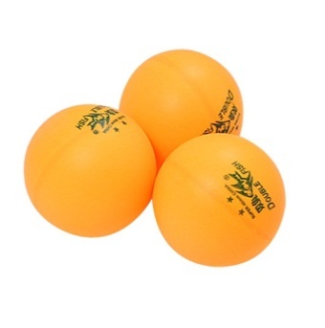
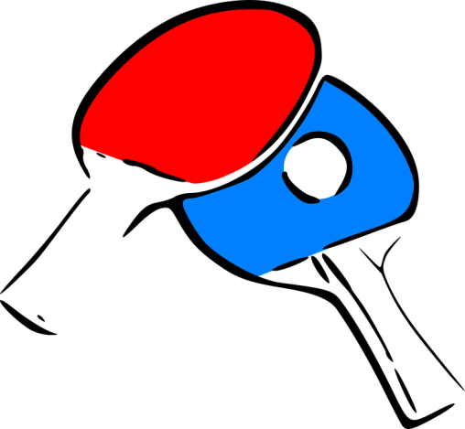
13 | Лісовський Махно | 0 | W4 |  |  |  | W27 |  |  | L27 |  |  |  |  | 1 | Костенко Медведєва
 |  |  |  |  |  |  | 30 |  |  | 29 |  |  |  |  |  | L11
3 | Костенко Медведєва | 2
 | 5 |  | Костенко Медведєва | 0 |  | 2 місце - | Гапоненко Гнілоскуренко | 0 | 0 | Волошин Поліщук | - 4 місце
14 | Клівак Блозва | 0 | W5 |  |  |  | W28 |  |  | L28 |  |  |  |  |  |  | 0 | Клівак Блозва
 |  |  | 11 |  | Гапоненко Гнілоскуренко | 2 |  |  |  |  | 0 | Петровець Куляк |  |  | 1 | Фещун Шмаргун |  | L5
6 | Гапоненко Гнілоскуренко | 2 |  |  | W11 |  |  |  |  |  |  | L21 |  |  |  | W15 |  | 15
 | 6 |  | Гапоненко Гнілоскуренко | 2 |  |  |  | 28 |  |  |  |  | 2 | Волошин Поліщук |  | 19 | 2 | Фещун Шмаргун
11 | Фещун Шмаргун | 0 | W6 |  |  |  | Гапоненко Гнілоскуренко | - | - | Волошин Поліщук |  | 26 |  | W19 |  |  |  | L6
 |  |  |  |  | 22 |  | W22 |  |  | W26 |  |  |  |  | 2 | Волошин Поліщук
7 | Уманьський Андрусик | 0 |  |  |  |  |  |  |  |  | 2 | Волошин Поліщук |  | 24 |  | L10
 | 7 |  | Федай Кваша | 2 |  |  |  |  |  |  |  | W24 |  |  |  |  | 2 | Уманьський Андрусик
10 | Федай Кваша | 2 | W7 |  |  |  |  |  |  |  |  |  |  |  | 1 | Уманьський Андрусик |  | L7
 |  |  | 12 |  | Федай Кваша | 1 |  |  |  |  |  |  |  |  |  | W16 |  | 16
2 | Бунтов Дьомін | 2 |  |  | W12 |  |  |  |  |  |  |  | 0 | Садовий Новак |  | 20 | 0 | Бугній Романчук
 | 8 |  | Бунтов Дьомін | 1 |  |  |  |  |  |  |  |  |  | W20 |  |  |  | L8
15 | Бугній Романчук | 0 | W8 |  |  |  |  |  |  |  |  |  |  |  | 2 | Садовий Новак
 |  |  |  |  | W-переможець |  |  |  |  |  |  |  | L-переможений |  |  | L9

 |  | Суддя |  |  | П.О. Чирва |  |  |  |  |  |  |  | TRUE
 |  |  |  |  |  |  |  |  |  |  |  |  | TRUE

